星眷档位


500 | 对怪物伤害增加+4.8% |  | 聆闻世间
1000 | [聆闻世间]主武器幻装
1200 | 受怪物伤害抵抗+4.8%
1500 | 会员徽章
2000 | [聆闻世间]发型&头饰幻装
2500 | 对玩家伤害增加+4.8%
3500 | 家园经验产出加成+5% | 英雄指南，+5%(6%)
4000 | 受玩家伤害抵抗+4.8%
5000 | [聆闻世间]服饰幻装
6000 | 对怪物伤害增加+4.8% | 对怪物伤害增加+9.6%
8000 | 英雄指南升星 | 7%(8.4%)经验加成
9000 | 受怪物伤害抵抗+4.8% | 受怪物伤害抵抗+9.6%
12500 | [聆闻世间]副武器幻装
15000 | 对玩家伤害增加+4.8% | 对玩家伤害增加+9.6% | 永夜真祖（绝版）

20000 | [聆闻世间]背饰幻装
24000 | 受玩家伤害抵抗+4.8% | 受玩家伤害抵抗+9.6%
32000 | [电玩勇者]主武器幻装
36000 | 英雄指南升星 | 9%(10.8%)经验加成
48000 | [电玩勇者]发型幻装
58000 | 英雄指南升星 | 11%(13.2%)经验加成
64000 | [电玩勇者]服饰幻装
76000 | 英雄指南升星 | 13%(15.6%)经验加成
82000 | [电玩勇者]副武器幻装
100000 | 英雄指南升星 | 15%(18%)经验加成
120000 | [电玩勇者]背饰幻装
150000 | [至高神威]主武器幻装
180000 | [至高神威]发型&头饰幻装
210000 | 英雄指南升星 | 20%(24%)经验加成
240000 | [至高神威]服饰幻装 |  | 电玩勇者

280000 | [至高神威]副武器幻装
320000 | [至高神威]背饰幻装
370000 | [游星神裔]主武器幻装
420000 | [游星神裔]发型&头饰幻装
480000 | [游星神裔]服饰幻装
540000 | [游星神裔]副武器幻装
600000 | [游星神裔]背饰幻装
680000 | [神源核心]主武器幻装
760000 | [神源核心]发型&头饰幻装
840000 | [神源核心]服饰幻装
920000 | [神源核心]副武器幻装
1000000 | [神源核心]背饰幻装

 |  |  | 至高神威


 |  |  | 游星神裔



 |  |  |  | 神威核心

伤害公式
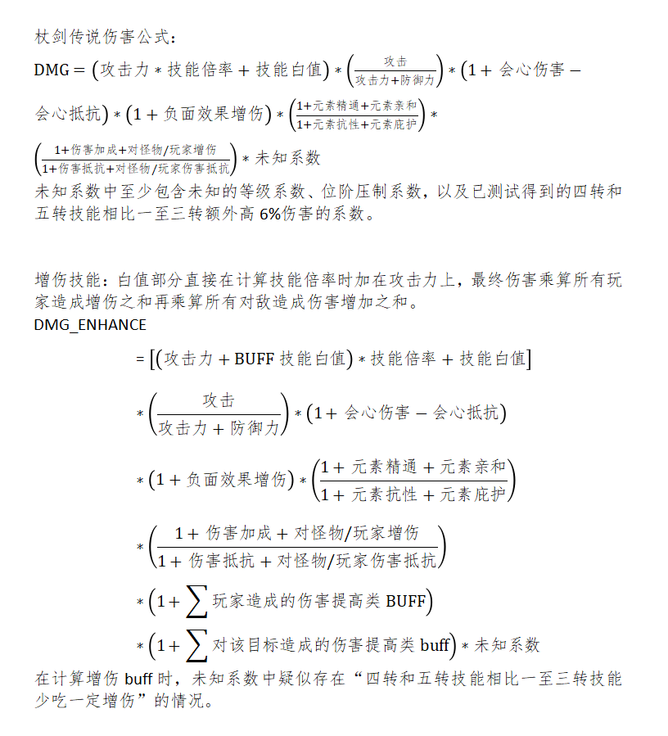

属性晨星性价比
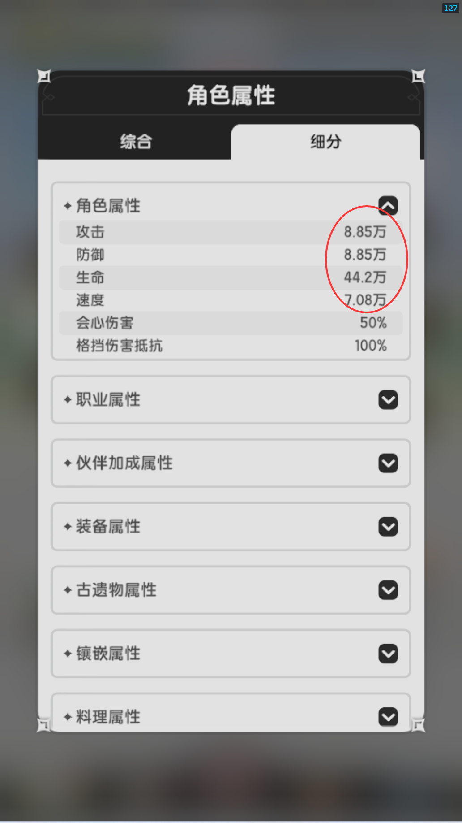
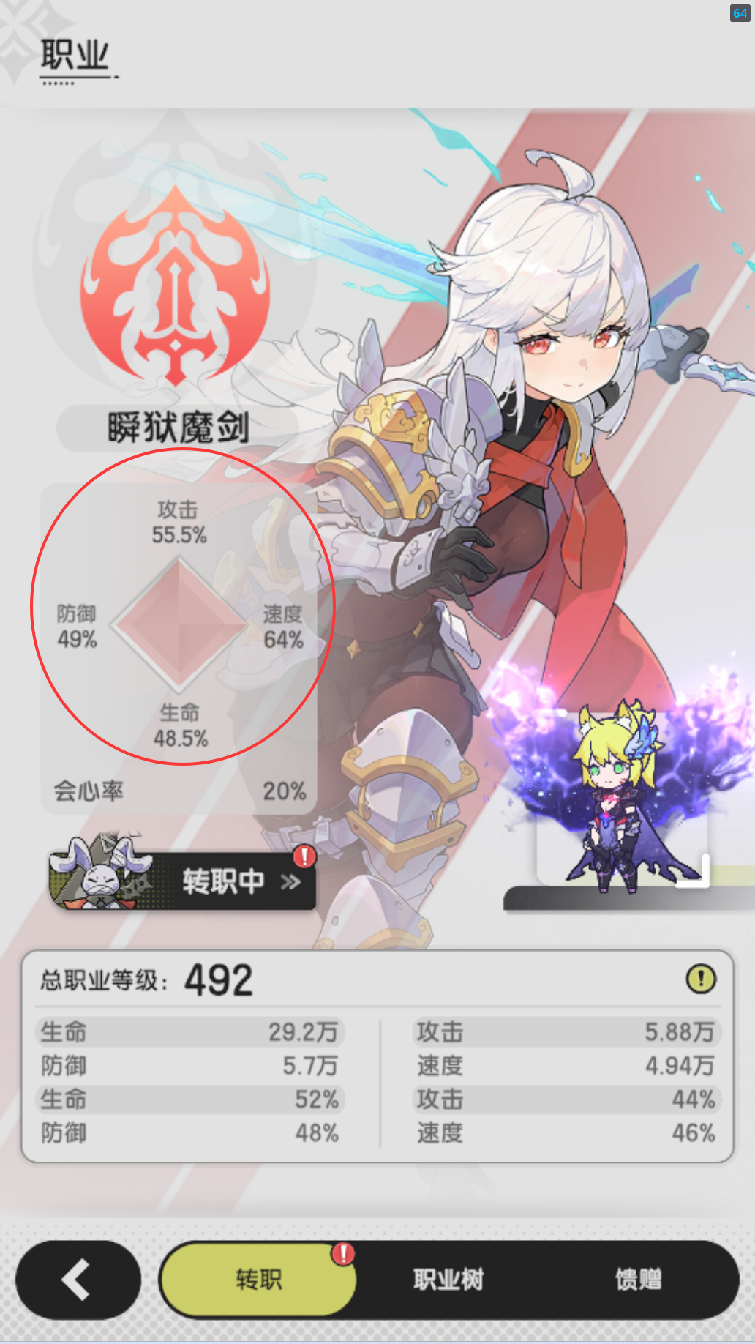
此处输入材料价格 |  |  |  | 此处输入心理预期价格 |  |  | 此处输入角色面板 |  |  |  |  |  |  |  |  | 手动填写黄色单元格 表格内数值为每提升1w 战力所需晨星
宝石 | 720 |  |  | 458 |  |  | 攻击 | 11.3
幻兽材料 | 80 |  |  |  |  |  | 防御 | 11.3
蓝色食材 | 15 |  |  | 宝石等级 |  |  | 生命 | 56.7
紫色食材 | 15 |  |  | 5级 | 84.3 |  | 速度 | 9.08 |  |  |  |  |  |  | 遗物抽
橙色食材 | 45 |  |  | 5升6 | 168.6 |  | 此处输入职业加成 |  |  |  |  |  |  |  | 蓝色遗物属性类别 | 攻击
蓝肉 | 40 |  |  | 6升7 | 230.3 |  | 攻击 | 68.0% |  |  |  |  |  |  | 蓝色遗物当前星级 | 0星
紫肉 | 40 |  |  | 7升8 | 289.7 |  | 防御 | 49.0% |  |  |  |  |  |  | 蓝色遗物属性数值 | 1.57
橙肉 | 45 |  |  | 8升9 | 394.8 |  | 生命 | 48.0% |  |  |  |  |  |  | 遗物抽性价比 | 379.7
 |  |  |  | 9升10 | 519.9 |  | 速度 | 52.0%
 |  |  |  | 10升11 | 697.8
 |  |  |  | 11升12 | 953.5
 |  |  |  | 12升13 | 1199.2
 |  |  |  | 13升14 | 1634.5

主槽 |  |  |  | 副槽 |  |  |  | 副槽 |  |  |  | 副槽 |  |  | 备战 |  |  | 备战 |  |  | 备战 |  |  | 备战 |  |  | 备战 |  |  | 备战
当前幻兽品质 |  | 奇迹 |  | 当前幻兽品质 |  | 奇迹 |  | 当前幻兽品质 |  | 奇迹 |  | 当前幻兽品质 |  | 传说 | 当前幻兽品质 |  | 传说 | 当前幻兽品质 |  | 传说 | 当前幻兽品质 |  | 史诗 | 当前幻兽品质 |  | 奇迹 | 当前幻兽品质 |  | 传说 | 当前幻兽品质 |  | 传说
当前幻兽同调率 |  | 124.0% |  | 当前幻兽同调率 |  | 62.0% |  | 当前幻兽同调率 |  | 62.0% |  | 当前幻兽同调率 |  | 92.0% | 当前幻兽同调率 |  | 69.0% | 当前幻兽同调率 |  | 62.0% | 当前幻兽同调率 |  | 60.0% | 当前幻兽同调率 |  | 20.0% | 当前幻兽同调率 |  | 69.0% | 当前幻兽同调率 |  | 69.0%
当前重置后幻兽面板 | 攻击力 | 15 |  | 当前重置后幻兽面板 | 攻击力 | 7.22 |  | 当前重置后幻兽面板 | 攻击力 | 7.22 |  | 当前重置后幻兽面板 | 攻击力 | 7.87 | 当前重置后幻兽面板 | 攻击力 | 5.9 | 当前重置后幻兽面板 | 攻击力 | 5.3 | 当前重置后幻兽面板 | 攻击力 | 3.91 | 当前重置后幻兽面板 | 攻击力 | 2.58 | 当前重置后幻兽面板 | 攻击力 | 5.9 | 当前重置后幻兽面板 | 攻击力 | 5.9
 | 防御力 | 15 |  |  | 防御力 | 7.22 |  |  | 防御力 | 7.22 |  |  | 防御力 | 7.87 |  | 防御力 | 5.9 |  | 防御力 | 5.3 |  | 防御力 | 3.91 |  | 防御力 | 2.58 |  | 防御力 | 5.9 |  | 防御力 | 5.9
 | 生命值 | 75.3 |  |  | 生命值 | 36.1 |  |  | 生命值 | 36.1 |  |  | 生命值 | 39.3 |  | 生命值 | 29.5 |  | 生命值 | 26.5 |  | 生命值 | 19.2 |  | 生命值 | 12.9 |  | 生命值 | 29.5 |  | 生命值 | 29.5
 | 速度 | 12 |  |  | 速度 | 5.77 |  |  | 速度 | 5.77 |  |  | 速度 | 6.29 |  | 速度 | 4.72 |  | 速度 | 4.24 |  | 速度 | 3.07 |  | 速度 | 2.06 |  | 速度 | 4.72 |  | 速度 | 4.72
第1页 | 69.0 |  |  | 第1页 | 143.4 |  |  | 第1页 | 143.4 |  |  | 第1页 | 142.6 |  | 第1页 | 190.1 |  | 第1页 | 211.6 |  | 第1页 | 286.7 |  | 第1页 | 402.2 |  | 第1页 | 190.1 |  | 第1页 | 190.1
第2页 | 166.1 |  |  | 第2页 | 345.3 |  |  | 第2页 | 345.3 |  |  | 第2页 | 342.8 |  | 第2页 | 457.1 |  | 第2页 | 508.8 |  | 第2页 | 688.8 |  | 第2页 | 968.6 |  | 第2页 | 457.1 |  | 第2页 | 457.1
第3页 | 238.9 |  |  | 第3页 | 496.6 |  |  | 第3页 | 496.6 |  |  | 第3页 | 492.3 |  | 第3页 | 656.4 |  | 第3页 | 730.6 |  | 第3页 | 988.4 |  | 第3页 | 1393.6 |  | 第3页 | 656.4 |  | 第3页 | 656.4
第4页 | 274.5 |  |  | 第4页 | 570.3 |  |  | 第4页 | 570.3 |  |  | 第4页 | 564.6 |  | 第4页 | 752.7 |  | 第4页 | 837.9 |  | 第4页 | 1130.1 |  | 第4页 | 1601.2 |  | 第4页 | 752.7 |  | 第4页 | 752.7
第5页 | 315.7 |  |  | 第5页 | 655.9 |  |  | 第5页 | 655.9 |  |  | 第5页 | 649.3 |  | 第5页 | 865.6 |  | 第5页 | 963.6 |  | 第5页 | 1299.6 |  | 第5页 | 1841.4 |  | 第5页 | 865.6 |  | 第5页 | 865.6
第6页 | 364.4 |  |  | 第6页 | 757.0 |  |  | 第6页 | 757.0 |  |  | 第6页 | 748.2 |  | 第6页 | 997.5 |  | 第6页 | 1110.4 |  | 第6页 | 1495.7 |  | 第6页 | 2126.2 |  | 第6页 | 997.5 |  | 第6页 | 997.5
第7页 | 419.0 |  |  | 第7页 | 870.6 |  |  | 第7页 | 870.6 |  |  | 第7页 | 860.5 |  | 第7页 | 1147.1 |  | 第7页 | 1277.0 |  | 第7页 | 1721.0 |  | 第7页 | 2445.3 |  | 第7页 | 1147.1 |  | 第7页 | 1147.1
第8页 | 455.6 |  |  | 第8页 | 946.3 |  |  | 第8页 | 946.3 |  |  | 第8页 | 935.2 |  | 第8页 | 1246.9 |  | 第8页 | 1388.0 |  | 第8页 | 1868.7 |  | 第8页 | 2658.0 |  | 第8页 | 1246.9 |  | 第8页 | 1246.9

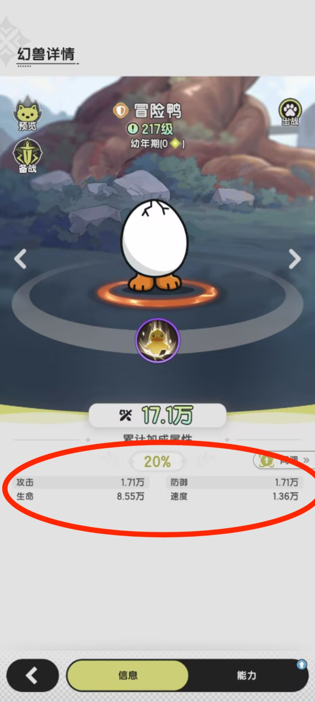
料理 | 紫色无肉 | 紫色需肉 | 橙色无肉 | 橙色需肉 | 橙色耀星 | 金色3%无肉 | 金色3%需肉 | 金色3%耀星 | 金色7%无肉 | 金色7%需肉 | 金色7%耀星 |  | 一定要先重置所有能力页
1-10 | 105.4 | 161.5 | 210.7 | 323.1 | 280.9 | 316.1 | 347.7 | 421.4 | 270.9 | 298.0 | 361.2
11-30 | 210.7 | 323.1 | 421.4 | 646.2 | 561.9 | 632.1 | 695.3 | 842.8 | 541.8 | 596.0 | 722.4
31-50 | 526.8 | 807.7 | 1053.5 | 1615.4 | 1404.7 | 1580.3 | 1738.3 | 2107.0 | 1354.5 | 1490.0 | 1806.0
51+ | 2107.0 | 3230.8 | 4214.1 | 6461.6 | 5618.8 | 6321.1 | 6953.2 | 8428.2 | 5418.1 | 5959.9 | 7224.1

